modelo
 |  |  | 6 de noviembre de 2017

PARO REGISTRADO Y CONTRATOS EN EL SECTOR AGRÍCOLA. OCTUBRE 2017

En octubre de 2017, el paro registrado en el sector agrícola en la provincia de Sevilla desciende en un 2,06% respecto al mismo mes del año anterior. Los contratos en el sector agrícola en la provincia de Sevilla suponen el 26,01% del total de contratos provinciales

 | Paro registrado. Sector agrícola. Octubre 2017
 | Sevilla | Valor absoluto
 | Hombres | 6,713
 | Mujeres | 5,583
 | Menores de 25 | 1,345
 | Mayores de 25 | 10,951
 | Paro registrado | 12,296

 | Contratos en el sector agrícola. Octubre 2017
 | Sevilla | Valor absoluto
 | Indefinidos | 53
 | Temporales | 29,831
 | Contratos | 29,884

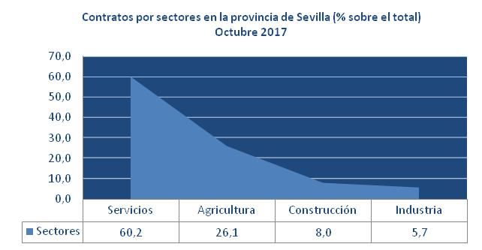

Fuente: Servicio Público Estatal de Empleo

contratos sectores
 | Contratos por sectores en la provincia de Sevilla.
 | Servicios | 60.2
 | Agricultura | 26.1
 | Construcción | 8.0
Contratos por sectores en la provincia de Sevilla (% sobre el total) Octubre 2017
 | Industria | 5.7
 |  | 100

 | AGRIC. | INDUST. | CONST. | SERVIC. | Total
Jul-17 | 12917 | 6614 | 8640 | 56539 | 84710
% s/total | 15.25 | 7.81 | 10.20 | 66.74 | 100.00
Jul-16 | 15363 | 6173 | 8391 | 51944 | 81871
Variación interanual | -15.92% | 7.14% | 2.97% | 8.85% | 3.47%

